진척률
공휴일 및 휴가
 |  |  |  |  |  |  |  |  |  |  |  |  |  |  |  |  |  |  |  |  |  |  |  |  |  |  |  | 14
파트 | 차량 대수 | 이름 | 2일 | 3일 | 4일 | 5일 | 6일 | 9일 | 10일 | 11일 | 12일 | 13일 | 16일 | 17일 | 18일 | 19일 | 20일 | 23일 | 24일 | 25일 | 26일 | 27일 | 30일 | 이름 | 평균 |  | 순위정렬
A파트 | 188 | A박세정 | 41 | 41 | 40 | 41 | 42 | 42 | 42 | 40 | 42 | 41 | 0 | 0 | 0 | 43 | 43 | 42 | 42 | 43 | 43 | 42 | 43 | A박세정 | 41.83 | 11 | 1 | C정병섭 | 45
 |  | A김학진 | 44 | 45 | 44 | 42 | 41 | 46 | 44 | 44 | 43 | 44 | 0 | 0 | 0 | 43 | 42 | 46 | 44 | 43 | 45 | 43 | 45 | A김학진 | 43.78 | 5 | 2 | B김응기 | 44
 |  | A이은진 | 45 | 44 | 44 | 42 | 41 | 45 | 44 | 43 | 43 | 43 | 0 | 0 | 0 | 43 | 41 | 46 | 44 | 43 | 44 | 42 | 44 | A이은진 | 43.39 | 6 | 3 | C고재민 | 44
 |  | A김영민 | 42 | 45 | 45 | 45 | 45 | 45 | 43 | 44 | 44 | 45 | 0 | 0 | 0 | 45 | 45 | 44 | 44 | 40 | 42 | 44 | 44 | A김영민 | 43.94 | 4 | 4 | A김영민 | 44
 |  | 합계 | 172 | 175 | 173 | 170 | 169 | 178 | 173 | 171 | 172 | 173 | 0 | 0 | 0 | 174 | 171 | 178 | 174 | 169 | 174 | 171 | 176 | B임진철 | 42.22 | 10 | 5 | A김학진 | 44
 |  | 생산율 | 91% | 93% | 92% | 90% | 90% | 95% | 92% | 91% | 91% | 92% | 0% | 0% | 0% | 93% | 91% | 95% | 93% | 90% | 93% | 91% | 94% | B김응기 | 44.44 | 2 | 6 | A이은진 | 43
B파트 | 199 | B임진철 | 44 | 43 | 43 | 43 | 43 | 43 | 43 | 43 | 43 | 43 | 0 | 0 | 0 | 43 | 43 | 41 | 41 | 41 | 40 | 40 | 40 | B김용학 | 37.22 | 13 | 7 | C고운 | 43
 |  | B김응기 | 46 | 48 | 49 | 48 | 45 | 50 | 49 | 49 | 42 | 42 | 0 | 0 | 0 | 43 | 43 | 43 | 44 | 39 | 40 | 39 | 41 | B김용도 | 38.00 | 12 | 8 | C윤장열 | 43
 |  | B김용학 | 46 | 44 | 43 | 42 | 42 | 49 | 45 | 40 | 32 | 33 | 0 | 0 | 0 | 31 | 31 | 33 | 33 | 32 | 30 | 30 | 34 | B김호명 | 28.30 | 14 | 9 | C윤장열 | 43
 |  | B김용도 | 43 | 46 | 47 | 44 | 45 | 46 | 43 | 43 | 33 | 35 | 0 | 0 | 0 | 33 | 33 | 35 | 34 | 31 | 29 | 32 | 32 | C윤장열 | 42.83 | 8 | 10 | B임진철 | 42
 |  | B김호명 |  |  | 0 | 0 | 0 | 0 | 0 | 0 | 25 | 28 | 0 | 0 | 0 | 26 | 26 | 26 | 25 | 31 | 32 | 31 | 33 | C윤홍희 | 42.83 | 8 | 11 | A박세정 | 42
 |  | 합계 | 179 | 181 | 182 | 177 | 175 | 188 | 180 | 175 | 150 | 153 | 0 | 0 | 0 | 150 | 150 | 152 | 152 | 143 | 139 | 141 | 147 | C고재민 | 44.28 | 3 | 12 | B김용도 | 38
 |  | 생산율 | 90% | 91% | 91% | 89% | 88% | 94% | 90% | 88% | 75% | 77% | 0% | 0% | 0% | 75% | 75% | 76% | 76% | 72% | 70% | 71% | 74% | C고운 | 43.33 | 7 | 13 | B김용학 | 37
C파트 | 235 | C윤장열 | 44 | 42 | 46 | 44 | 43 | 43 | 44 | 42 | 42 | 44 | 0 | 0 | 0 | 43 | 44 | 43 | 41 | 39 | 42 | 42 | 43 | C정병섭 | 45.13 | 1 | 14 | B김호명 | 28
 |  | C윤홍희 | 44 | 45 | 40 | 43 | 45 | 44 | 42 | 43 | 43 | 42 | 0 | 0 | 0 | 41 | 44 | 41 | 43 | 43 | 42 | 43 | 43 | 출장지원
 |  | C고재민 | 39 | 41 | 45 | 43 | 49 | 43 | 43 | 45 | 42 | 42 | 0 | 0 | 0 | 47 | 46 | 45 | 46 | 44 | 45 | 47 | 45
 |  | C고운 | 45 | 44 | 44 | 44 | 43 | 44 | 45 | 44 | 44 | 44 | 0 | 0 | 0 | 43 | 42 | 43 | 43 | 42 | 40 | 42 | 44 | A파트 | 43.24
 |  | C정병섭 | 44 | 46 | 0 | 0 | 0 | 46 | 45 | 44 | 43 | 43 | 0 | 0 | 0 | 46 | 46 | 48 | 49 | 44 | 43 | 44 | 46 | B파트 | 40.47
 |  | 합계 | 216 | 218 | 175 | 174 | 180 | 220 | 219 | 218 | 214 | 215 | 0 | 0 | 0 | 220 | 222 | 220 | 222 | 212 | 212 | 218 | 221 | C파트 | 43.32
 |  | 생산율 | 92% | 93% | 74% | 74% | 77% | 94% | 93% | 93% | 91% | 91% | 0% | 0% | 0% | 94% | 94% | 94% | 94% | 90% | 90% | 93% | 94%
총 차량 대수 | 622 | 출장지원 | 6 | 6 | 28 | 39 | 38 | - | - | - | - | - | - | - | - | - | - | - | - | - | - | - | -
 |  | 총합계 | 573 | 580 | 558 | 560 | 562 | 586 | 572 | 564 | 536 | 541 | 0 | 0 | 0 | 544 | 543 | 550 | 548 | 524 | 525 | 530 | 544
 |  | 총 생산율 | 92% | 93% | 90% | 90% | 90% | 94% | 92% | 91% | 86% | 87% | 0% | 0% | 0% | 87% | 87% | 88% | 88% | 84% | 84% | 85% | 87%

특이사항
일자 |  | 차량특이사항 | 위치 이동 | 내부업무 및 인원 특이사항 | 연차 | 휴가
2024.09.02 | 월 | 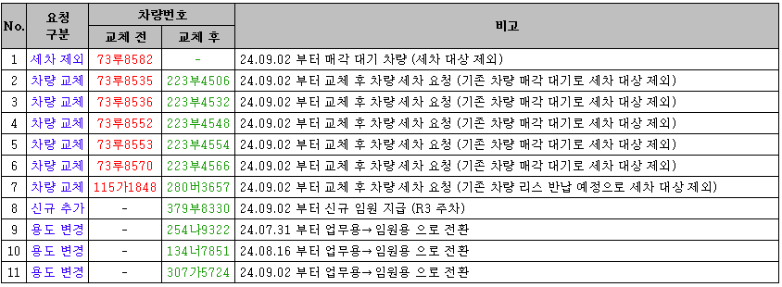 |  | 방원준님 수원 지원
2024.09.03 | 화 | <차량관리실 세차 요청> 273나3660 위치:R5 지하 3층 A44번 기둥 |  | 방원준님 수원 지원
2024.09.04 | 수 | <차량관리실 세차 요청> 239머 9813 차량 위치:R5 지하 3층 A64기둥 보넷,차지붕,트렁크 외부 하얀색 물질지워달라고 요청 |  | 방원준님 수원 지원 | 정병섭
2024.09.05 | 목 |  |  | 방원준님 수원 지원 | 정병섭
2024.09.06 | 금 | 차량관리실 요청으로 신규차량 추가_05하4527 | 05하2229 차량 R4 -> R3이동 | 방원준님 수원 지원 및 퇴사 | 정병섭
2024.09.07 | 토
2024.09.08 | 일
2024.09.09 | 월 | <차량관리실 세차 요청> 310두7029, 107도2191 위치:R4 지하3층 업무용 오늘 11시 이후부터 이용 예정. 11시전까지 세차요청 |  | 김호명님 서초사옥에서 수원으로 근무지 변경
2024.09.10 | 화
2024.09.11 | 수 | <차량관리실 전달사항> 100로 9910 R4 지하 2층 스크린 주변 세차할 때 터치가 되서 차량 세팅 설정값이 초기화됐다고 합니다. 이 차량 말고도 내부 세차 시 스크린 주변은 주의해서 세차 부탁드리겠습니다.
2024.09.12 | 목 | <차량관리실 전달사항> 100로 9910 R4 지하 2층 스크린 주변 세차할 때 터치가 되서 차량 세팅 설정값이 초기화됐다고 합니다. 이 차량 말고도 내부 세차 시 스크린 주변은 주의요청 함.
2024.09.13 | 금
2024.09.14 | 토
2024.09.15 | 일
2024.09.16 | 월
2024.09.17 | 화
2024.09.18 | 수
2024.09.19 | 목
2024.09.20 | 금
2024.09.21 | 토
2024.09.22 | 일
2024.09.23 | 월 | <차량관리실 전달사항> 124노9303 첨기원 차량 9/23~9/25 차량 담당자 부재로 세차 진행x ,26일부터 세차 진행예정
2024.09.24 | 화 | 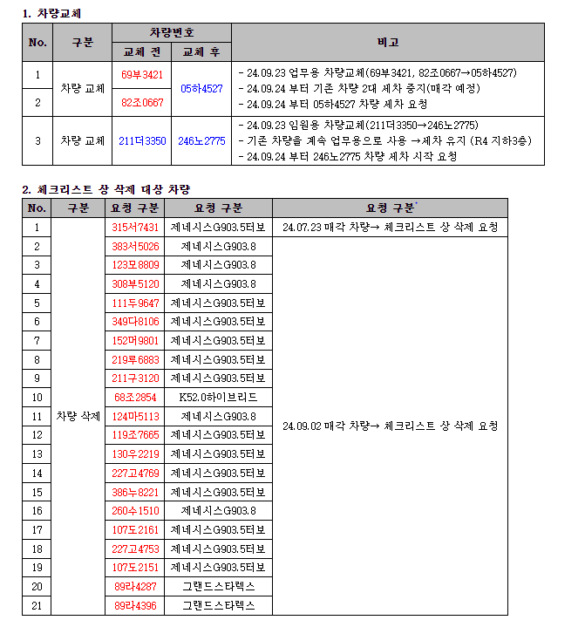
2024.09.25 | 수
2024.09.26 | 목
2024.09.27 | 금
2024.09.28 | 토
2024.09.29 | 일
2024.09.30 | 월

